Formulas
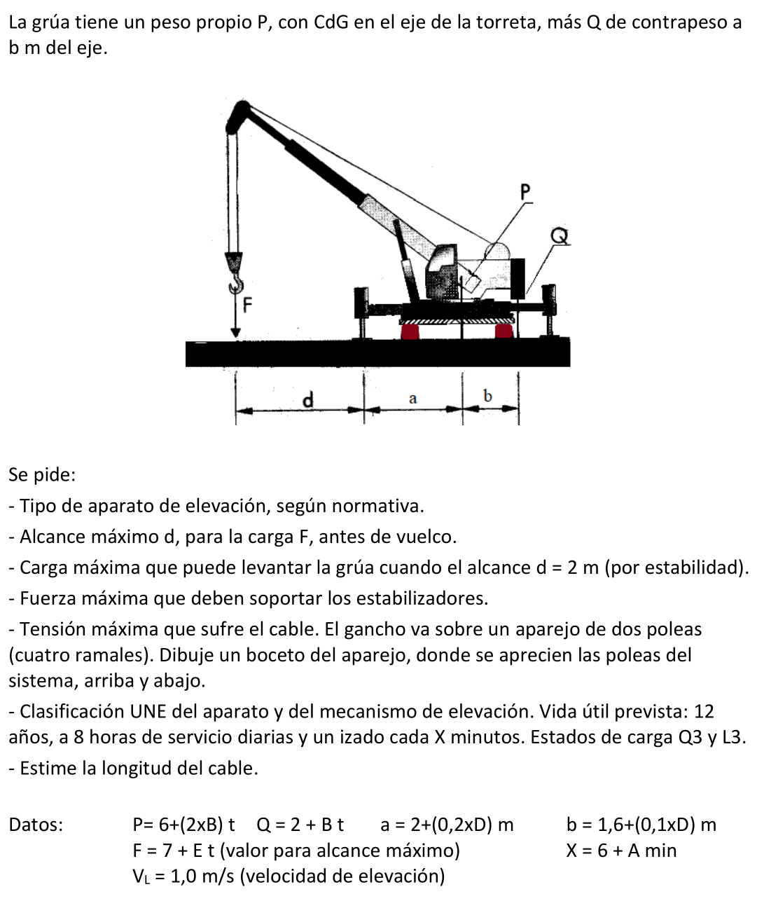
A | B | C | D | E | F | G | H | I | J | K | L | M
2 | TAREA 9 | GRÚA MOVIL
3
4 | Alumno: | =BUSCARV(D6;Listado!B3:C22;2;FALSO) |  |  | Fecha: |  |  | Nota:
5
6 |  | NI
7 |  | A = | =EXTRAE($D$6;1;1) |  | Años de servicio |  | A = | 12 | años
8 |  | B = | =EXTRAE($D$6;2;1) |  | Horas diarias de servicio |  | J = | 8 | h/dia
9 |  | C = | =EXTRAE($D$6;3;1) |  | Tiempo de ciclo |  | X = 6 + A = | =6+D7 | min
10 |  | D = | =EXTRAE($D$6;4;1)
11 |  | E = | =EXTRAE($D$6;5;1)
12 |  | F = | =EXTRAE($D$6;6;1)
13 |  | G = | =EXTRAE($D$6;7;1)
14 |  | H = | =EXTRAE($D$6;8;1)
15
16 | Tipo de aparato de elevación, según normativa:
17 |  | Grúa móvil, automotriz, sobre orugas, con pluma inclinable y orientable,
18 |  |  | telescópica, con gancho y estabilizadores.
19 | Alcance máximo d, para carga F, antes de vuelco. |  |  |  |  |  | F = | 7 + E = | =7+$D$11 | t
20 |  | Incluyendo efectos dinámicos, por equilibrio de momentos en estabilizador |  |  |  |  |  | psi = | 1.3
21 |  |  | (psi x F) x d = [P x a + Q x (a + b)] |  |  | Peso grúa | P = | 6 + (2xB) = | = 6 + (2*$D$8) | t
22 |  |  |  |  |  | Contrapeso | Q = | 2 + B = | = 2 + $D$8 | t
23 |  |  |  |  |  |  | a = | 2+ (0,2xD)= | =2+(0,2*$D$10) | m
24 |  |  |  |  |  |  | b = | 1,6+(0,1xD)= | =1,6+(0,1*$D$10) | m
25 |  |  | (psi x F) x d = | =((J21*J23)+ (J22*(J23+J24))) | t·m
26 |  |  | d = | (psi F) d/(psi F) = | =E25/(J20*J19) | m
27 | Carga máxima con alcance, d = 2 m (por estabilidad)
28 |  | Incluyendo efectos dinámicos, por equilibrio de momentos en estabilizador |  |  |  |  |  | d = | 2 | m
29 |  |  | (psi x F) x d = [P x a + Q x (a + b)] |  |  | Peso grúa | P = | 6 + (2xB) = | = 6 + (2*$D$8) | t
30 |  |  |  |  |  | Contrapeso | Q = | 2 + B = | = 2 + $D$8 | t
31 |  |  |  |  |  |  | a = | 2+ (0,2xD)= | =2+(0,2*$D$10) | m
32 |  |  |  |  |  |  | b = | 1,6+(0,1xD)= | =1,6+(0,1*$D$10) | m
33 | B | C | D | E | F | G | H | I | J | K | L | M
34 |  |  | (psi Fmax) d = | =((J29*J31)+ (J30*(J31+J32))) | t·m
35 |  |  | Fmax = (psi Fmax) d/(psi d) = |  | =E34/(J20*J28) | t
36
37 | Fuerza máxima sobre estabilizadores
38 |  | Con la carga máxima, a punto de vuelco, por equilibrio de fuerzas
39 |  |  | Fes = | (psi Fmax) + P + Q = |  | =(J20*F35)+J29+J30 | t
40 |  |  | Carga total sobre los estabilizadores de un lateral
41 |  | Suponiendo dos estabilizadores por lateral:
42 |  |  | Carga máxima sobre cada estabilizador: |  |  |  | Fes / 2 = | =G39/2 | t
43
44 | Tensión máxima sobre el cable
45 |  | Nº ramales, |  | i = | 4
46 |  | Rendimiento aparejo, |  | Kap = | 0.96 | (supuesto poleas sobre rodamientos y contando polea superior)
47 |  | S = | (psi Fmax) / (i Kap) = |  | =(J20*F35)/(F45*F46) | t
48
49 | Clasificación UNE aparato y mecanismo de elevación
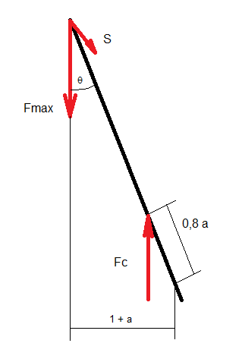
50 |  | Años: | =I7 |  | Días útiles / año: |  | 260 | (5 de cada 7, aprox)
51 |  | Horas dia: | =I8 |  | Tiempo ciclo, X = |  | =I9 | min
52 |  | Ciclos/hora = 60/X = |  | =60/H51
53 |  | Total ciclos: |  | 12 años x 260 días/año x 8 h/día x 60/X ciclos/h = |  |  |  |  | =D50*H50*D51*E52 | ciclos | Clase ut. | U3
54 |  | Estado de carga aparato: |  |  | Q3
55 |  | Grupo del aparato: |  |  | =M53 | =F55 | --> | A4
56 |  | Mecanismo elevación: |  |  | Estimamos en un 50% el tiempo de funcionamiento |  |  |  |  |  | f = | 0.5
57 |  | Horas de vida del aparato: |  |  | 12 años x 260 días/año x 8 h/día = |  |  |  | =D50*H50*D51 | h
58 |  | Horas de funcionamiento mecanismo: |  |  |  |  | =M56*J57 | h |  | Clase utilización |  | T7
59 |  | Estado de carga mec. elev: |  |  | L3
60 |  | Grupo del mecanismo: |  |  | =M58 | =F59 | --> | M8
61 | Estimación longitud de cable:
62 |  | La longitud de la pluma viene dada por el alcance máximo. |  |  |  |  |  | Lp = | a + d = | =J23+F26 | m
63 |  | La longitud de cada ramal es, aproximadamente, la longitud de la pluma.
64 |  | Hay cinco ramales. |  | Por tanto, |  | Lcable = | 5 x Lp = | =5*K62 | m

